KW 36-40
5-Wochenprogramm | 2026-08-31 |  |  |  |  |  |  |  |  |  |  |  |  | Baustelle | RKDO NalpSolar
 |  |  |  |  |  |  |  |  |  |  |  |  |  | Polier | Samuel Decurtins
A --> E = Anfang Ende Gesamtbauprogramm
(S),(M),(C),(V),(F) = Zuständigkeit (Vorname)
Rot = Verzug | Mo |  | Di |  | Mi |  | Do |  | Fr |  | Sa |  | So |  | Mo |  | Di |  | Mi |  | Do |  | Fr |  | Sa |  | So |  | Mo |  | Di |  | Mi |  | Do |  | Fr |  | Sa |  | So |  | Mo |  | Di |  | Mi |  | Do |  | Fr |  | Sa |  | So |  | Mo |  | Di |  | Mi |  | Do |  | Fr |  | Sa |  | So
 | V | N | V | N | V | N | V | N | V | N | V | N | V | N | V | N | V | N | V | N | V | N | V | N | V | N | V | N | V | N | V | N | V | N | V | N | V | N | V | N | V | N | V | N | V | N | V | N | V | N | V | N | V | N | V | N | V | N | V | N | V | N | V | N | V | N | V | N | V | N

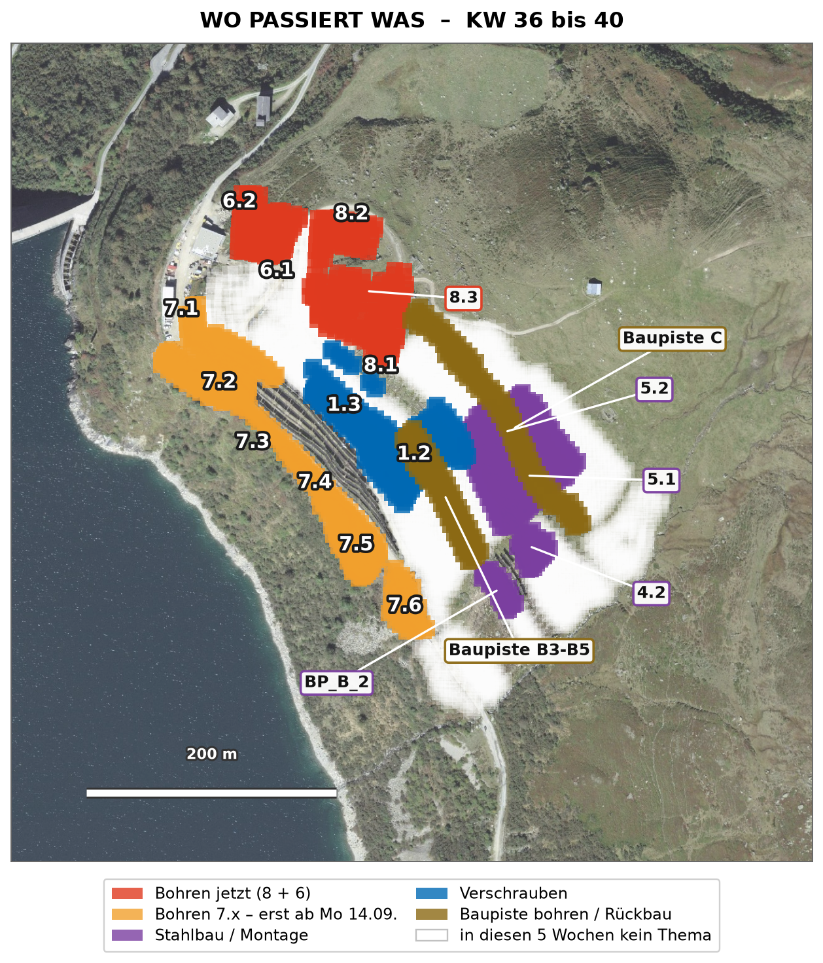
1) BOHREN, ABSTECKUNG, INJEKTION
Bohren 27_8.1 - 37 Punkte offen (von 128)
Bohren 27_8.2 + 27_8.3 - 6 Punkte offen
Bohren 26_6.1 - 20 Punkte offen | 26_6.2 fertig |  |  |  |  |  |  | E
Bohren Baupiste BP_B_4 ab 04.09. | BP_B_5 ab 21.09. |  |  |  |  |  |  |  |  | A |  |  |  |  |  | E
Muk in Baupiste C unterer Arm - ab Fr 04.09.
>>> 2027er Bereiche 7.x: BOHREN ERST AB MO 14.09. <<<
Bohren 27_7.1 + 27_7.2 (Programm 08.09., real ab 14.09.) |  |  |  |  |  |  |  |  |  |  |  |  |  |  |  |  | A |  | E
Bohren 27_7.3 / 7.4 / 7.5 / 7.6 |  |  |  |  |  |  |  |  |  |  |  |  |  |  |  |  |  |  |  |  |  |  |  |  |  |  |  |  |  |  |  |  |  |  |  |  | E
INJEKTION Bereiche 8 + 6 - bis Fr 04.09. fertig
Injektionsrueckstand gesamt 290 Punkte gesetzt, nicht injiziert
2. Injektionspumpe Lumnesa - Nicolas
Fixpunkte: Vermesser vor Ort Do 03.09. 09:00
2) STAHLBAU, VORMONTAGE, VERSCHRAUBEN
26_4.2 fertigstellen - 1 Tisch offen |  |  |  |  | E
26_BP_B_2 (9 T.) - gestartet Di 31.08.
Problemtische 2025 - Chris kontrolliert jede Konstruktion
26_5.1 (29 T. offen) | BP_B_4 16./17.09. |  |  |  |  |  |  |  |  |  |  |  |  |  |  |  |  | A |  |  |  |  |  |  |  |  |  |  |  |  |  |  |  |  |  |  |  |  |  |  |  |  |  | E
26_5.2 (37 T.) ab 22.09. | BP_B_5 01./02.10. |  |  |  |  |  |  |  |  |  |  |  |  |  |  |  |  |  |  |  |  |  |  |  |  |  |  |  |  |  |  |  |  |  |  |  |  |  |  |  |  |  |  |  |  | A
Vormontage Tal - Ablauf verbessern (Auftrag Sitzung 01.09.)
Verschrauben A3/4 fertigstellen - bis Mi 02.09.
Verschrauben 26_1.2 + 26_1.3 (kleiner Container oben)
Passstuecke: Batch 14 komplett | Batch 15 / 16 folgen
Schraubenabnahme - Meeting mit Aldo (Victor)
3) WERKLEITUNGEN UND ERDBAU
Rueckbau Baupiste C unterer Arm - Mi 02.09., ca. 2 Tage
Rueckbau Baupiste B3 - Fr 04.09.
Brecher: 200 m3 Koffer 40 cm auf 3 m (Victor -> Admir)
Einzelfundamente: Schalung, Hilti HIT-HY 200-R, U-Buegel
4) SICHERHEIT UND UMWELT
Zugproben - Mi 02.09. (Einrichtung Armando / Reto)
Instruktion Arbeiten am Seil | Unterweisung Drogen / Alkohol
Mitfahren auf Maschine = direkt Verweis (Lukas)
Personalbedarf (inkl. Polier) | 24 |  | 24 |  | 24 |  | 24 |  | 24 |  | 0 |  | 0 |  | 25 |  | 25 |  | 25 |  | 25 |  | 25 |  | 0 |  | 0 |  | 25 |  | 25 |  | 25 |  | 25 |  | 25 |  | 0 |  | 0 |  | 25 |  | 22 |  | 22 |  | 22 |  | 22 |  | 0 |  | 0 |  | 22 |  | 22 |  | 22 |  | 22 |  | 22 |  | 0 |  | 0
Bemerkungen
 | KW 36 - Bereiche 8 und 6 fertig bohren und injizieren (bis Do/Fr). Do 03.09. Vermesser 09:00 Fixpunkte | Mi 02.09. Zugproben + Rueckbau BP C. Modrak Ferien | Samuel ab Do in den Ferien, Michele vertritt. |  |  |  |  |  |  |  |  |  |  |  |  |  | KW 37 - BP_B_4 bohren | Verschrauben zieht nach oben (1.2 / 1.3). 7.x noch GESPERRT - Bohrkette haelt sich an Baupiste und Reste. Armando ab dieser Woche nicht mehr eingeplant. |  |  |  |  |  |  |  |  |  |  |  |  |  | KW 38 - Mo 14.09. SPERRE FAELLT: Bohren 27_7.1 / 7.2 starten. Stahlbau BP_B_4 Mi/Do 16./17.09. | Samuel zurueck Mo 14.09. Injektion muss zu diesem Zeitpunkt aufgeholt sein. |  |  |  |  |  |  |  |  |  |  |  |  |  | KW 39 - Verstaerkung Michele / Pedro / Claudio endet ca. 21.09. Bohren 7.3 / 7.4 | BP_B_5 bohren 21./22.09. Stahlbau 26_5.1 abschliessen, 26_5.2 vorbereiten. |  |  |  |  |  |  |  |  |  |  |  |  |  | KW 40 - Stahlbau 26_5.2 laeuft | BP_B_5 stellen 01./02.10. Bohren 7.5 / 7.6 - Programm-Anschluss 7.7 ab 01.10. Mannschaft zurueck auf 22 Mann.

PERSONAL UND FERIEN
Verstaerkung Michele (Polier), Pedro, Claudio - bis ca. 21.09.
Samuel Decurtins - FERIEN 03.-11.09. (Michele vertritt)
Przemek Modrak - FERIEN 31.08. bis 04.09.
Leo ab 02.09. zum Stahlbau | Emmanuel zurueck in den Muk
Armando - ab KW 37 keine Verwendung mehr
Vermessung Schlieren - Ferien 04.-18.09., Vertr. K. Bintz

Notiz: ______________________________________________________________________________________________

KW 35-39
5-Wochenprogramm | 2026-08-24 |  |  |  |  |  |  |  |  |  |  |  |  | Baustelle | RKDO NalpSolar
 |  |  |  |  |  |  |  |  |  |  |  |  |  | Polier | Samuel Decurtins
A --> E = Anfang Ende Gesamtbauprogramm
(S),(M),(C),(V),(F) = Zuständigkeit (Vorname)
Rot = Verzug | Mo |  | Di |  | Mi |  | Do |  | Fr |  | Sa |  | So |  | Mo |  | Di |  | Mi |  | Do |  | Fr |  | Sa |  | So |  | Mo |  | Di |  | Mi |  | Do |  | Fr |  | Sa |  | So |  | Mo |  | Di |  | Mi |  | Do |  | Fr |  | Sa |  | So |  | Mo |  | Di |  | Mi |  | Do |  | Fr |  | Sa |  | So
 | V | N | V | N | V | N | V | N | V | N | V | N | V | N | V | N | V | N | V | N | V | N | V | N | V | N | V | N | V | N | V | N | V | N | V | N | V | N | V | N | V | N | V | N | V | N | V | N | V | N | V | N | V | N | V | N | V | N | V | N | V | N | V | N | V | N | V | N | V | N

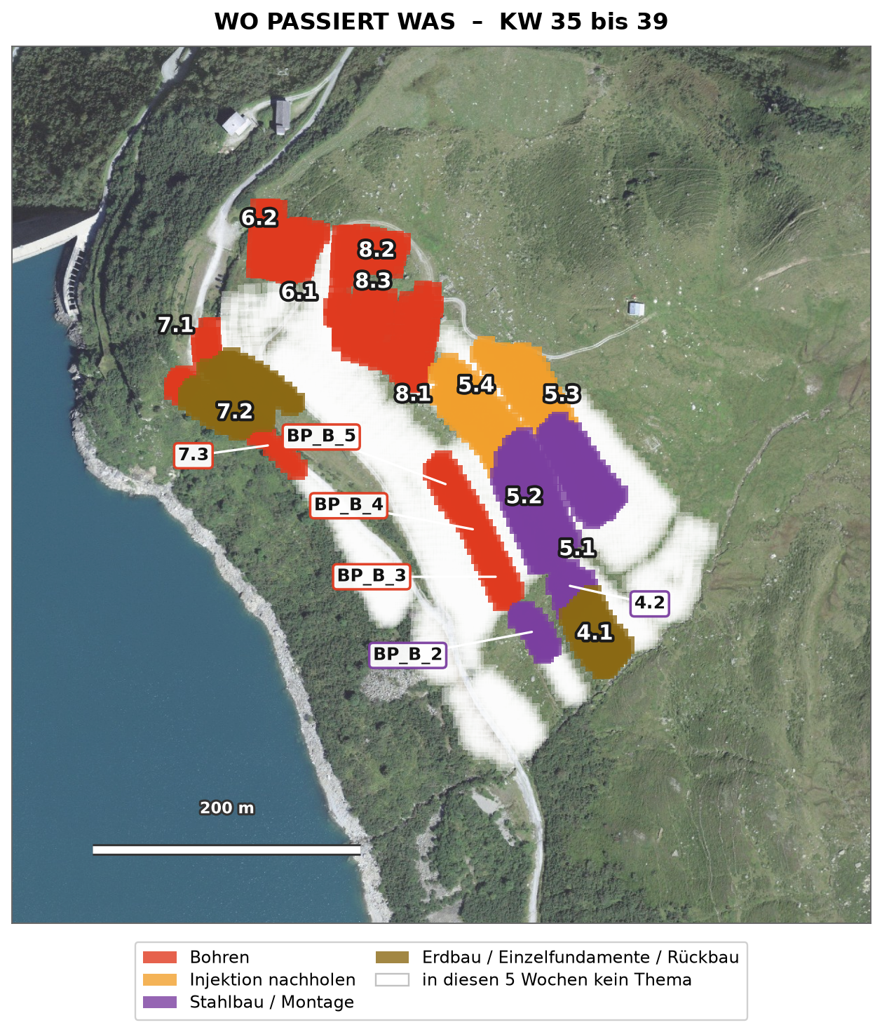
1) BOHREN, ABSTECKUNG, INJEKTION
ABSTECKUNG - Taktgeber. Noel letzter Tag Mi 26.08., danach Kristjan
Bohren 27_8.1 76 Punkte offen (112 von 128 abgesteckt)
Bohren 27_8.2 36 Punkte (33 abgesteckt) | E
Bohren 27_8.3 20 Punkte - 0 abgesteckt |  |  | A |  | E
Bohren 26_6.1 67 Punkte - C/D erst nach der Lieferung 31.08. |  |  |  |  |  |  | A |  |  |  |  |  |  |  |  |  |  |  |  |  | E
Bohren 26_6.2 (fertig) + BP_B_4 - ab 04.09. |  |  |  |  |  |  |  |  |  |  |  |  |  |  |  |  |  |  |  |  |  |  | A |  |  |  |  |  | E
Reserve 27_7.1 ostseitig + 27_7.3 (Typ E) | 27_7.2 auslassen |  |  |  |  |  |  |  |  |  |  |  |  |  |  |  |  |  |  |  |  |  |  |  |  |  |  |  |  |  |  | A |  | E
Reste alte Fenster 96 Punkte (4.4:32 4.3:21 5.2:14 Rest 29)
INJEKTION AUFHOLEN 26_5.3 + 26_5.4 - 188 Punkte
Injektion laufend hinter der Bohrkette (Rueckstand gesamt 365)
VERMESSUNG NACHZIEHEN - 162 gebohrte Pfaehle unvermessen
LIEFERUNG ROR 114x10 (2.5 m) - Vulkanox Mo 31.08.
2) STAHLBAU UND VORMONTAGE
26_4.1 fertigstellen - 19 Modultraeger offen
26_BP_B_2 (9 T., geaenderte A8-Daten) - 0 gestellt
26_4.2 (14 T.) | A |  |  |  |  |  |  |  |  |  |  |  |  |  |  |  |  |  | E
26_BP_B_3 (9 T.) |  |  |  |  |  |  |  |  |  |  |  |  |  |  |  |  | A |  | E
Fertigstellung A8-Tische (Baustopp) 03. bis 07.09. |  |  |  |  |  |  |  |  |  |  |  |  |  |  |  |  |  |  |  |  | A |  |  |  |  |  |  |  | E
26_5.1 (43 T.) ab 08.09. | BP_B_4 16./17.09. |  |  |  |  |  |  |  |  |  |  |  |  |  |  |  |  |  |  |  |  |  |  |  |  |  |  |  |  |  |  | A |  |  |  |  |  |  |  |  |  |  |  |  |  |  |  |  |  |  |  |  |  |  |  |  |  | E
Vormontage Tal - Vorrat 45 Tische bereit, laeuft durch
Verschrauben + 43 Nachbesserungen aus der Tischabnahme 2025
Passstuecke: Batch 14 Di 01.09. · 15 Mo 07.09. · 16 Mo 14.09. · 17 offen
Schrauben Abruf 4 pruefen | HV-Muttern M20 Lieferung Mi 26.08.
Pfahlkopfplatten C/D - STICHTAG 22.09., Bestellung muss raus
3) WERKLEITUNGEN / FEINVERTEILUNG
Feinverteilung Strang C - Abschluss + Doku Noel VOR Mi 26.08.
Feinverteilung PZ3 (1'874 m DN60)
Schacht D1 versetzen | GAK C1.1 Schachtliste fehlt
Erdung Alphuette + PZ1-PZ2 | Trinkwasserleitung KVR klaeren
Rueckbau Baupiste 26_4.1 / 4.2 (Strang C) |  |  |  |  |  |  |  |  |  |  |  |  |  |  |  |  |  |  |  |  |  |  | A |  |  |  |  |  | E
4) ERDBAU / FUNDAMENTE
Einzelfundamente 27_7.2 - Michele, Pedro, Claudio
Betonplatte (im Fenster mit Micheles Verstaerkung)
BETONBLOECKE SiKo Steilhang - HARTER TERMIN Mo 07.09.
Alpstrasse: Modell + D1-Punkte auf Bagger | Betonspurfertiger bauen

5) SICHERHEIT / UMWELT
Unterweisung PSAgA / Aluleiter (Samuel + Nicolas, Victor druckt)
Pfahlkoepfe ueber 15 cm eindecken - 771 Pfaehle, Gruppe festlegen
UBB-Begehung Federer terminieren | Grasnarben beim Bohren
Probealarm Foehnwaechter Di 01.09. | Injektionspunkte sauber halten
>>> PENSIONIERTENFUEHRUNG Mo 31.08. | KOPAS-SIBE-Besuch Fr 16.10. <<<

Personalbedarf (inkl. Polier) | 25 |  | 25 |  | 25 |  | 25 |  | 25 |  | 0 |  | 0 |  | 24 |  | 24 |  | 24 |  | 24 |  | 24 |  | 0 |  | 0 |  | 25 |  | 25 |  | 25 |  | 25 |  | 25 |  | 0 |  | 0 |  | 25 |  | 25 |  | 25 |  | 25 |  | 25 |  | 0 |  | 0 |  | 25 |  | 22 |  | 22 |  | 22 |  | 22 |  | 0 |  | 0
Bemerkungen
 | KW 35 - 2.5-m-Rohre sind LEER, ganze Woche ohne C/D-Bohrungen. Noel letzter Tag Mi 26.08. -> Absteckung 8.3 / 7.1 / 7.3 steht bei NULL. Mi 26.08. HV-Muttern M20 | Einzelfundamente 27_7.2 mit Micheles Team. |  |  |  |  |  |  |  |  |  |  |  |  |  | KW 36 - Mo 31.08. LIEFERUNG ROR 114x10 -> zurueck auf C/D in 26_6.1. Di 01.09. Batch 14 + Probealarm Foehnwaechter | Mo 31.08. Pensioniertenfuehrung. Modrak Ferien 31.08.-04.09. | Rueckbau Baupiste 4.1 / 4.2 ab Fr 04.09. |  |  |  |  |  |  |  |  |  |  |  |  |  | KW 37 - Mo 07.09. Batch 15 | HARTER TERMIN Betonbloecke SiKo Steilhang. Samuel Ferien ab Do 03.09. (Michele vertritt) | Stahlbau 26_5.1 ab Di 08.09. A8-Tische 03.-07.09. fertigstellen. |  |  |  |  |  |  |  |  |  |  |  |  |  | KW 38 - Mo 14.09. Batch 16 | BP_B_4 Mi/Do 16./17.09. Samuel zurueck Mo 14.09. | Bohren 27_7.1 / 7.3 nach Programm. STICHTAG 22.09. C/D-Pfahlkoepfe -> Bestellung muss laengst raus sein. |  |  |  |  |  |  |  |  |  |  |  |  |  | KW 39 - Micheles Verstaerkung endet ca. 21.09. Stahlbau 26_5.1 laeuft, danach 26_5.2 ab 22.09. Bohren 27_7.4 / 7.5 nach Programm | Injektion muss aufgeholt sein.

PERSONAL UND FERIEN
Polier Samuel | BF Lukas + Victor | Verm. Kristjan, Richard | QM Chris
VERSTAERKUNG Michele (Polier), Pedro, Claudio - ca. 1 Monat
Noel Dobler (Vermessung) - LETZTER TAG Mi 26.08.
Przemyslaw Modrak - FERIEN Mo 31.08. bis Fr 04.09.
Samuel Decurtins - FERIEN Do 03.09. bis Fr 11.09. (Vertretung Michele)
Jorge / Fabian: je 1 Woche Ferien angekuendigt (13.08.) - Daten BESTAETIGEN
Victor Malt: Ferien 03.-18.10. beantragt (KW41/42, ausserhalb dieses Fensters)
Bohren Geowork | Tal Mariusz, Marco | Berg Jorge, Chris, Luis, Modrak
Verschrauben Kamil, Przemek, Kasper | Werkleitungen Fabian Bissig, Alexander

Notiz: ______________________________________________________________________________________________

KW 30-34
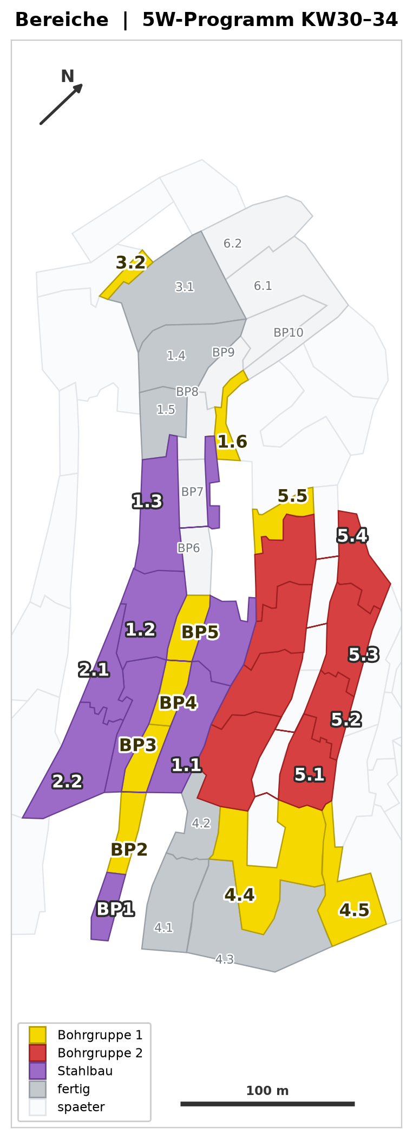
5-Wochenprogramm | 2026-07-20 |  |  |  |  |  |  |  |  |  |  |  |  | Baustelle | RKDO NalpSolar
 |  |  |  |  |  |  |  |  |  |  |  |  |  | Polier | Samuel Decurtins
A --> E = Anfang Ende Gesamtbauprogramm
(S),(M),(C),(V),(F) = Zuständigkeit (Vorname)
Rot = Verzug | Mo |  | Di |  | Mi |  | Do |  | Fr |  | Sa |  | So |  | Mo |  | Di |  | Mi |  | Do |  | Fr |  | Sa |  | So |  | Mo |  | Di |  | Mi |  | Do |  | Fr |  | Sa |  | So |  | Mo |  | Di |  | Mi |  | Do |  | Fr |  | Sa |  | So |  | Mo |  | Di |  | Mi |  | Do |  | Fr |  | Sa |  | So
 | V | N | V | N | V | N | V | N | V | N | V | N | V | N | V | N | V | N | V | N | V | N | V | N | V | N | V | N | V | N | V | N | V | N | V | N | V | N | V | N | V | N | V | N | V | N | V | N | V | N | V | N | V | N | V | N | V | N | V | N | V | N | V | N | V | N | V | N | V | N

1) ABSTECKUNG UND BOHREN
2 Bohrgruppen durchgehend - der neue Euromac (01.08.) ERSETZT den alten Muk

Absteckung 26_5.2 / 5.3 / 5.4 (Rev A9 v. 10.07.)
Absteckung 26_6.1 / 6.2 + BP_B_8 bis B_10

26_4.3 GEBOHRT - Pfaehle einsetzen (Roter Kran, Boei)
Bohren 26_5.2 (75 Stz) - ab Mi 22.07. roter Muk, weiter oben
Bohren 26_1.6 (25 Stz) - gelber Muk HEUTE runter (Mi 22.07.)
Bohren 26_4.5 (13 Stz) G1
Bohren 26_5.5 (2 Stz) + 26_3.2 (4 Stz) G1
Bohren BP_B_2 (9 Stz) + BP_B_3 (29 Stz) G1
Bohren BP_B_4 / BP_B_5 G1
Bohren 26_4.4 (62 Stz) - Mo-Di roter Muk, Rest gelber Muk
Bohren 26_5.1 ausserhalb Alpwuestungen (76 Stz) G2
Bohren 26_5.1 Alpwuestungen - NUR mit ADG-Begleitung! G2
Bohren 26_5.3 (153 Stz - ca. 85 schaffbar, Rest KW35) G2
Bohren 26_5.4 (89 Stz) - passt NICHT mehr ins Fenster, ab KW35
INJEKTION 26_4.3 / 4.4 / 5.1 - Material Mo vorbereitet, Start Di 21.07.
Injektion uebrige Bereiche (Nachlauf ~2 Tage) - Freigabe fuer Pfahlkopfplatten
CKW-Kran Fiore ab KW31 HOCH (Berg) - CKW stoppt IP Tal 4
2) STAHLBAU

Lieferungen / Bestellungen Passstuecke
Batch 8 (2.1 + 2.2, 100 Stk) - zugesagt 27.07. |  |  |  |  |  |  |  |  |  |  |  |  |  |  | X
Batch 9 (4.1, inkl. Batch 10) - Liefertermin OFFEN -> nachhalten
Batch 11 (28 Tische, best. 15.07.) - Liefertermin OFFEN -> nachhalten |  |  |  |  |  |  |  |  |  |  |  |  |  |  |  |  |  |  |  |  |  |  |  |  |  |  |  |  |  |  |  |  | X
Schrauben Bestellbatch 3 MUSS RAUS - Termin 01.08. (= Samstag) |  |  |  |  |  |  |  |  |  |  |  |  |  |  |  |  |  |  |  |  |  |  |  |  | X
Bestellbatch 12 Stahlbau - muss bis 17.08. angekommen sein |  |  |  |  |  |  |  |  |  |  |  |  |  |  |  |  |  |  |  |  |  |  |  |  |  |  |  |  |  |  |  |  |  |  |  |  |  |  |  |  |  |  |  |  |  |  |  |  |  |  |  |  |  |  |  |  | X

Primaerkonstruktion Berg (Grundsatz: immer EIN Bereich)
26_1.4/1.5/3.2/3.1 -> FERTIG bis Di 21.07. ABEND (Mo: 3.1 + 1.5 montiert)
PZ2025 PRIO 1 (1625, 486, 485) -> CKW
PZ2025 PRIO 2 (415, 412, 390) -> CKW
PZ2025 PRIO 3 (1623, ...) -> CKW
26_2.1 + 26_2.2 (49 Tische | Ziel 25 Tische/Woche = 5/Tag) ab Di 28.07.
STAMMTEAM FREI (Ersatzteam uebernimmt, 5 Tische/Tag halten)
ERSATZTEAM: 26_2.1 / 2.2 durchziehen - 5 Tische/Tag
26_2.1 + 26_2.2 fertigstellen (49 T. total) -> ~Mo 10.08.
danach: 8 Tische falsche Hoehen 26_1.1 / 1.2 / 1.3
danach: Baupiste B2 (9 T.) - ACHTUNG Passstuecke Batch 12 erst 17.08.!
26_4.1 - Reserve KW34, nur wenn Batch 9 rechtzeitig da
Stapel 36 -> 26_2.1 folgt | Reserve: Rest 26_2.2 falls 05.08. nicht erreicht
Pfahlkopfplatten
26_2.1 + 26_2.2 komplett - bis Fr 24.07. montiert UND QM-bestaetigt
26_4.3 (nach Injektion) + fehlende Pfaehle setzen
26_1.6 / 26_5.2 (nach Injektion)
26_4.4 / 26_4.5 (nach Injektion)

Modultraeger / Stapel
Stapel 39 / 42 / 43 / 44 (+ Teile 45) -> 26_3.1
Stapel 45 -> 26_2.1 (letzte Traeger heute Mi, Stapel Do 23.07. frueh runter)
Stapel 46 + 47 -> 26_2.2

3) WERKLEITUNGEN / FEINVERTEILUNG (Camatex NUR KW30 + KW31!)
Kalibrierung Strang C: TG bis Schacht C5 (Rest)
Graben 26_1.6 geschlossen - ERLEDIGT Mo 20.07. (Bohrflaeche frei)
FV B1 Schacht -> 26_1.6 weiterfuehren
Baupiste Etappe 2: Rasenziegel - Mo begonnen, Di fertig
FV Strang C: C5 unten (Start Di 21.07.)
FV Strang C: C4 unten (+ Rohre / Erdung)
FV Strang C: C3 / C2 unten
FV Strang C: C3 / C4 oben ab Schacht
FV Strang C: C5 / C2 oben (Notfall: kleiner Bagger)
Koordinatenaufnahme + Doku FV (Noel) - Aushub IMMER auf Geotextil
Graben bis Schacht D1 fertigstellen
Piste D (Fabian Bissig erst ab KW32 zurueck)
Schacht D1 + GAK C1.1 (Mauderli, best. 16.07., LZ 2-3 Wo) - Termin nachhalten |  |  |  |  |  |  |  |  |  |  |  |  |  |  |  |  |  |  |  |  |  |  |  |  |  |  |  |  | X?
Zustiegsleiter Kabelschacht hinter TG (Do nach Bausitzung) |  |  |  |  |  |  |  |  |  |  |  |  |  |  |  |  |  |  |  |  | X
Erschliessung Wetterstation: Leerrohre ab TG klaeren (Rueckmeldung offen)
Altlasten-Anker ausgraben / abtrennen (min. 0.5 m unter Terrain)
Bereiche Zug- / Ausziehversuche instandstellen
Betonspur -> September (ausserhalb 5-Wochen-Fenster)

4) ERDBAU / FUNDAMENTE (Beton in KW30 NUR Mo 20. + Di 21.07.!)
Fundament Baupiste Etappe 2 erstellen
Fundament 26_2.1 fertigstellen + ausschalen
Fundament 26_4.1 fertigstellen + Einzelfundament ID 755 S4
ALLE Fundamente betonieren (Kaiser + Kuebel, ca. 10:00)
Ausschalen + Material wegraeumen
Deponie raeumen + Ausbreitung zuruecksetzen / Baustellenordnung
>>> TEAM-PIZZAESSEN - Fr 21.08. MITTAGS <<<
5) UBB / UMWELT / SICHERHEIT
UBB-Rueckmeldung Begehung 16.07. einfordern (ueberfaellig) | X
26_1.4 + 26_1.5 sofort auszaeunen (fertig Di abend)
Material auf Kantholz verbaut - FRIST 30.07. |  |  |  |  |  |  |  |  |  |  |  |  |  |  |  |  |  |  |  |  | X
Mock-up-Tische raus, Camatex zieht Stuetzen; Stuetzen ins Tal, Matratzen IP Berg
Kleingebinde/Trichter in Auffangwanne, abends in Container IP Berg (laufend)
Loecher Bohrlafetten-Abstuetzung sofort flicken; Vegetation nach Ueberfahrt pruefen
Bodenzwischenlager Tal schneiden + Schnittgut abfuehren - FRIST 04.08. |  |  |  |  |  |  |  |  |  |  |  |  |  |  |  |  |  |  |  |  |  |  |  |  |  |  |  |  |  |  | X
ADG-Termin Alpwuestungen 26_5.1 nachfassen (Wunschwoche 27.-31.07.) | X
Gewaesserraum 5.5 m an ILF fuer weitere Baupisten; Birkhuhn-Schild abbauen
Ausweichen nur an erlaubten Stellen - zw. 3.1 und Kurve 2.2 VERBOTEN
Offen: Einblasshuttle Zeitler bestellen | KSR DN60 Lager zaehlen | Baupisten PZ4 pruefen
Personalbedarf (inkl. Polier) | 22 |  | 22 |  | 22 |  | 22 |  | 22 |  | 0 |  | 0 |  | 22 |  | 22 |  | 22 |  | 22 |  | 22 |  | 0 |  | 0 |  | 22 |  | 22 |  | 22 |  | 22 |  | 22 |  | 0 |  | 0 |  | 22 |  | 22 |  | 22 |  | 22 |  | 22 |  | 0 |  | 0 |  | 22 |  | 22 |  | 22 |  | 22 |  | 22 |  | 0 |  | 0
Bemerkungen
 | Samuel Ferien 20.-24.07. (Stv. Jorge, ab Mi) Fabian Bissig Ferien KW30+31 | Reto Poehl krank las Rueras gesperrt bis 24.07. Kabelzug 22.-24.07.: Do 23.07. 08-13h GAR keine Durchfahrt -> Beton NUR Mo 20. / Di 21.07. Camatex nur KW30 + KW31 vor Ort IST Mo 20.07. (TB Chris): Graben 1.6 zu, Beton 4.1+2.1, Rasenziegel BP2, Stahlbau 3.1+1.5, Mucks in 5.2 und 4.4, 4.3 gebohrt + Pfaehle rein. Injektion 4.3/4.4/5.1 erst ab Di. IST Mi 22.07.: letzte Modultraeger Stapel 45 gestellt, Stapel Do frueh nach 2.1; Prio CKW laeuft weiter. Muk-Wechsel Mi 22.07.: gelber Muk -> 1.6, roter Muk -> 5.2 weiter oben. |  |  |  |  |  |  |  |  |  |  |  |  |  | Stahlbau-STAMMteam frei Do 30.07. - Di 04.08. -> ERSATZTEAM uebernimmt, 26_2.1 laeuft durch (Bemannung + Einweisung rechtzeitig klaeren!) Luka Ferien ab Do 30.07. bis 14.08. Fabian Bissig Ferien ADG-Begleitung Alpwuestungen 26_5.1 Camatex letzte Woche CKW-Kran Fiore kommt hoch (CKW stoppt IP Tal 4) |  |  |  |  |  |  |  |  |  |  |  |  |  | Neuer Euromac ab 01.08. - ERSETZT den alten Muk, es bleibt bei 2 Bohrgruppen 01.08.: Schrauben-Bestellbatch 3 raus Alexander Ferien 03.-14.08. | Luka Ferien Stahlbau 2.1+2.2 (49 T.) fertig ~Mo 10.08. (Ziel 25 Tische/Woche = 5/Tag), danach falsche Hoehen, dann Baupiste B2 |  |  |  |  |  |  |  |  |  |  |  |  |  | Alexander + Luka Ferien Schacht D1 / GAK C1.1 Lieferung Mauderli |  |  |  |  |  |  |  |  |  |  |  |  |  | Jorge Ferien 17.-21.08. Bestellbatch 12 muss bis 17.08. da sein Fr 21.08. mittags: PIZZAESSEN mit dem Team Bohren 26_5.3 laeuft in KW35 weiter 26_5.4 (89 Stz) startet erst KW35

PERSONAL / EINSATZPLANUNG (Ersatz + Zusatz - Namen hier eintragen)
Alexander - FERIEN 2 Wochen (ab Do 30.07.) -> ERSATZ noetig
Ersatz Alexander (Feinverteilung): ______________________
Luca - FERIEN 4 Tage (ab Do 30.07.) -> ERSATZ noetig
Ersatz Luca (Feinverteilung): ______________________
Zusatz Stahlbau Do 30.07. - Mi 05.08. (bis Stammteam zurueck):
Chris - Stahlbau
Jorge - Stahlbau
+ 2 Leute Stahlbau: ________________ / ________________
-> davon 2 bleiben: Stahlbau-Feinschliff ab 05.08.
Notiz: _______________________________________________________
Notiz: _______________________________________________________

